Portada

Afiliados Extranjeros
a la
Seguridad Social

 | ÍNDICE

Marzo 2022

Indice
AFILIACIÓN MEDIA DE EXTRANJEROS A LA SEGURIDAD SOCIAL

ÍNDICE
Datos desestacionalizados
Resumen diario
Variación por Comunidad Autónoma
Distribución por regímenes, país de procedencia y género
Evolución de afiliados Extranjeros
Afiliación por regímenes, provincias y CC AA - Unión Europea
Afiliación por regímenes, provincias y CC AA - NO Unión Europea
Afiliación por regímenes, provincias y CC AA - TOTAL
Afiliación por género, provincias y CC AA
Evolución de la afiliación media de Extranjeros
Evolución de la afiliación de Extranjeros por provincias y CC AA
Reg. General. Distribución por sectores de actividad (gráfico)
Reg. General. Distribución por sectores de actividad
Reg. Autónomos. Distribución por sectores de actividad (gráfico)
Reg. Autónomos Distribución por sectores de actividad
Gráficos evolución, según país de procedencia
Distribución por paises de procedencia

DISTRIBUCIÓN POR CC AA
Andalucia | - Por Regímenes | - Por Sectores | - Por Paises
Aragón | - Por Regímenes | - Por Sectores | - Por Paises
Asturias | - Por Regímenes | - Por Sectores | - Por Paises
Islas Baleares | - Por Regímenes | - Por Sectores | - Por Paises
Islas Canarias | - Por Regímenes | - Por Sectores | - Por Paises
Cantabria | - Por Regímenes | - Por Sectores | - Por Paises
Castilla y León | - Por Regímenes | - Por Sectores | - Por Paises
Castilla la Mancha | - Por Regímenes | - Por Sectores | - Por Paises
Cataluña | - Por Regímenes | - Por Sectores | - Por Paises
C. Valenciana | - Por Regímenes | - Por Sectores | - Por Paises
Extremadura | - Por Regímenes | - Por Sectores | - Por Paises
Galicia | - Por Regímenes | - Por Sectores | - Por Paises
Madrid | - Por Regímenes | - Por Sectores | - Por Paises
R. de Murcia | - Por Regímenes | - Por Sectores | - Por Paises
Navarra | - Por Regímenes | - Por Sectores | - Por Paises
País Vasco | - Por Regímenes | - Por Sectores | - Por Paises
La Rioja | - Por Regímenes | - Por Sectores | - Por Paises
Ceuta | - Por Regímenes | - Por Sectores | - Por Paises
Melilla | - Por Regímenes | - Por Sectores | - Por Paises

Desestacionalizados
Marzo 2022
 |  |  | VOLVER AL ÍNDICE

Afiliados
Desestacionalizados
2.342.004

VARIACIÓN
MENSUAL
6.788
0,29 %

 | Mes-Año | Ajuste estacional
 | Jan-14 | 1,567,954
 | Feb-14 | 1,568,037
 | Mar-14 | 1,563,165
 | Apr-14 | 1,559,959
 | May-14 | 1,559,707
 | Jun-14 | 1,560,920
 | Jul-14 | 1,562,890
 | Aug-14 | 1,565,567
 | Sep-14 | 1,568,049
 | Oct-14 | 1,569,357
 | Nov-14 | 1,571,416
 | Dec-14 | 1,574,319
 | Jan-15 | 1,573,809
 | Feb-15 | 1,580,072
 | Mar-15 | 1,591,196
 | Apr-15 | 1,601,101
 | May-15 | 1,610,644
 | Jun-15 | 1,613,818
 | Jul-15 | 1,618,298
 | Aug-15 | 1,624,700
 | Sep-15 | 1,632,000
 | Oct-15 | 1,634,143
 | Nov-15 | 1,645,809
 | Dec-15 | 1,653,113
 | Jan-16 | 1,661,676
 | Feb-16 | 1,667,771
 | Mar-16 | 1,672,729
 | Apr-16 | 1,675,239
 | May-16 | 1,677,188
 | Jun-16 | 1,689,171
 | Jul-16 | 1,699,973
 | Aug-16 | 1,708,495
 | Sep-16 | 1,714,598
 | Oct-16 | 1,730,965
 | Nov-16 | 1,731,678
 | Dec-16 | 1,742,425
 | Jan-17 | 1,752,613
 | Feb-17 | 1,761,329
 | Mar-17 | 1,772,846
 | Apr-17 | 1,788,321
 | May-17 | 1,800,362
 | Jun-17 | 1,808,104
 | Jul-17 | 1,817,893
 | Aug-17 | 1,830,626
 | Sep-17 | 1,842,403
 | Oct-17 | 1,846,848
 | Nov-17 | 1,865,485
 | Dec-17 | 1,872,375
 | Jan-18 | 1,885,516
 | Feb-18 | 1,899,372
 | Mar-18 | 1,910,057
 | Apr-18 | 1,921,052
 | May-18 | 1,936,900
 | Jun-18 | 1,951,265
 | Jul-18 | 1,962,521
 | Aug-18 | 1,972,614
 | Sep-18 | 1,983,314
 | Oct-18 | 2,004,872
 | Nov-18 | 2,011,014
 | Dec-18 | 2,028,931
 | Jan-19 | 2,042,641
 | Feb-19 | 2,051,979
 | Mar-19 | 2,064,751
 | Apr-19 | 2,076,227
 | May-19 | 2,084,473
 | Jun-19 | 2,100,135
 | Jul-19 | 2,106,976
 | Aug-19 | 2,118,502
 | Sep-19 | 2,132,715
 | Oct-19 | 2,145,171
 | Nov-19 | 2,152,556
 | Dec-19 | 2,162,399
 | Jan-20 | 2,173,511
 | Feb-20 | 2,189,421
 | Mar-20 | 2,112,884
 | Apr-20 | 1,963,439
 | May-20 | 1,945,255
 | Jun-20 | 1,962,013
 | Jul-20 | 1,988,192
 | Aug-20 | 2,047,965
 | Sep-20 | 2,064,365
 | Oct-20 | 2,074,203
 | Nov-20 | 2,098,314
 | Dec-20 | 2,112,389
 | Jan-21 | 2,125,921
 | Feb-21 | 2,123,606
 | Mar-21 | 2,111,182
 | Apr-21 | 2,101,666
 | May-21 | 2,099,570
 | Jun-21 | 2,146,990
 | Jul-21 | 2,160,232
 | Aug-21 | 2,204,054
 | Sep-21 | 2,225,856
 | Oct-21 | 2,260,779
 | Nov-21 | 2,290,099
 | Dec-21 | 2,306,664
 | Jan-22 | 2,329,176
 | Feb-22 | 2,335,216
 | Mar-22 | 2,342,004

Resumen diario
 | AFILIACIÓN DE EXTRANJEROS
 | RESUMEN DIARIO (Marzo 2022)
VARIACIÓN DIARIA (MARZO 2022)
 | Fecha | TOTAL SISTEMA | Variación diaria |  | VOLVER AL ÍNDICE
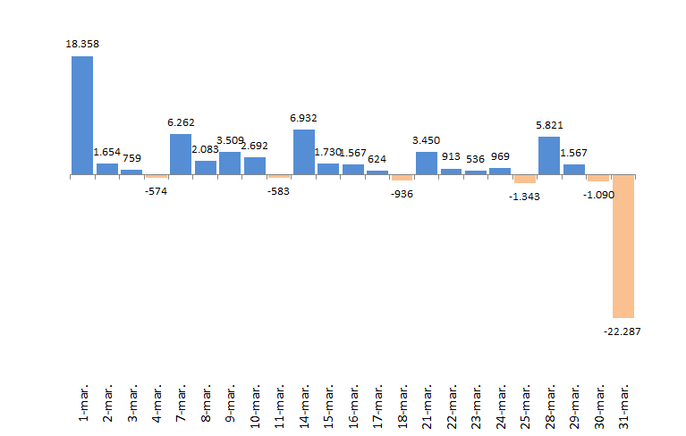
 |  |  | Absoluta | en %
 | 2022-01-31 | 2,259,951 | #REF! | #REF!
 | 2022-03-01 | 2,278,309 | 18,358 | 0.81%
 | 2022-03-02 | 2,279,963 | 1,654 | 0.07%
 | 2022-03-03 | 2,280,722 | 759 | 0.03%
 | 2022-03-04 | 2,280,148 | -574 | -0.03%
 | 2022-03-07 | 2,286,410 | 6,262 | 0.27%
 | 2022-03-08 | 2,288,493 | 2,083 | 0.09%
 | 2022-03-09 | 2,292,002 | 3,509 | 0.15%
 | 2022-03-10 | 2,294,694 | 2,692 | 0.12%
 | 2022-03-11 | 2,294,111 | -583 | -0.03%
 | 2022-03-14 | 2,301,043 | 6,932 | 0.30%
 | 2022-03-15 | 2,302,773 | 1,730 | 0.08%
 | 2022-03-16 | 2,304,340 | 1,567 | 0.07%
 | 2022-03-17 | 2,304,964 | 624 | 0.03%
 | 2022-03-18 | 2,304,028 | -936 | -0.04%
 | 2022-03-21 | 2,307,478 | 3,450 | 0.15%
 | 2022-03-22 | 2,308,391 | 913 | 0.04%
 | 2022-03-23 | 2,308,927 | 536 | 0.02%
 | 2022-03-24 | 2,309,896 | 969 | 0.04%
 | 2022-03-25 | 2,308,553 | -1,343 | -0.06%
 | 2022-03-28 | 2,314,374 | 5,821 | 0.25%
 | 2022-03-29 | 2,315,941 | 1,567 | 0.07%
 | 2022-03-30 | 2,314,851 | -1,090 | -0.05%
 | 2022-03-31 | 2,292,564 | -22,287 | -0.96%

Variación por CCAA
 | AFILIACIÓN DE EXTRANJEROS
 | VARIACIÓN POR COMUNIDAD AUTÓNOMA (Marzo 2022)
 |  |  |  | Número de Afiliados |  | Diferencias |  | VOLVER AL ÍNDICE
VARIACION TOTAL DE AFILIADOS POR COMUNIDAD AUTÓNOMA ( Del 1 al 31 de Marzo de 2022 ) | COMUNIDAD AUTÓNOMA | Código Provincia | Provincia | 2022-02-28 | 2022-03-31 | Absoluta | % Variación
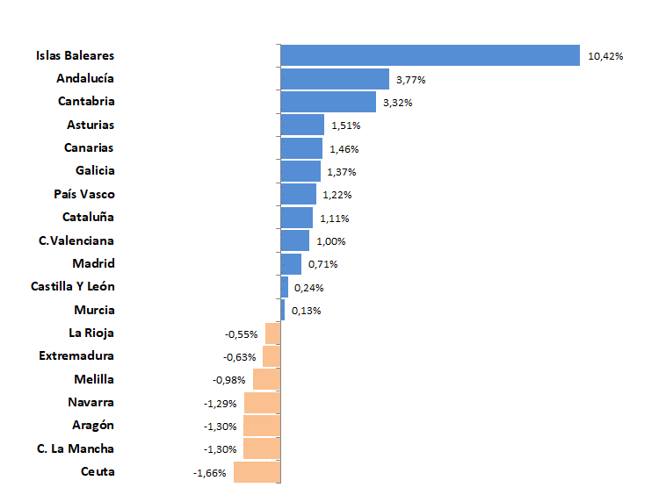
 |  | 4 | Almeria | 72,441 | 71,028 | -1,413 | -1.95%
 |  | 11 | Cadiz | 13,281 | 13,460 | 179 | 1.35%
 |  | 14 | Cordoba | 9,730 | 8,684 | -1,046 | -10.75%
 |  | 18 | Granada | 22,834 | 22,907 | 73 | 0.32%
 |  | 21 | Huelva | 52,658 | 64,750 | 12,092 | 22.96%
 |  | 23 | Jaen | 6,930 | 6,297 | -633 | -9.13%
 |  | 29 | Malaga | 80,932 | 82,814 | 1,882 | 2.33%
 |  | 41 | Sevilla | 34,023 | 33,935 | -88 | -0.26%
 | Andalucía |  |  | 292,829 | 303,875 | 11,046 | 3.77%
 |  | 22 | Huesca | 16,385 | 15,950 | -435 | -2.65%
 |  | 44 | Teruel | 7,270 | 7,328 | 58 | 0.80%
 |  | 50 | Zaragoza | 56,640 | 55,973 | -667 | -1.18%
 | Aragón |  |  | 80,295 | 79,251 | -1,044 | -1.30%
 | Asturias | 33 | Asturias | 16,561 | 16,811 | 250 | 1.51%
 | Islas Baleares | 7 | Islas Baleares | 80,421 | 88,804 | 8,383 | 10.42%
 |  | 35 | Las Palmas | 52,416 | 53,352 | 936 | 1.79%
 |  | 38 | Santa Cruz Tenerife | 49,485 | 50,038 | 553 | 1.12%
 | Canarias |  |  | 101,901 | 103,390 | 1,489 | 1.46%
 | Cantabria | 39 | Cantabria | 13,384 | 13,829 | 445 | 3.32%
 |  | 5 | Avila | 3,573 | 3,655 | 82 | 2.29%
 |  | 9 | Burgos | 13,367 | 13,362 | -5 | -0.04%
 |  | 24 | Leon | 8,291 | 8,356 | 65 | 0.78%
 |  | 34 | Palencia | 3,355 | 3,429 | 74 | 2.21%
 |  | 37 | Salamanca | 5,819 | 5,871 | 52 | 0.89%
 |  | 40 | Segovia | 8,512 | 8,485 | -27 | -0.32%
 |  | 42 | Soria | 4,391 | 4,489 | 98 | 2.23%
 |  | 47 | Valladolid | 13,181 | 12,980 | -201 | -1.52%
 |  | 49 | Zamora | 2,675 | 2,689 | 14 | 0.52%
 | Castilla Y León |  |  | 63,164 | 63,316 | 152 | 0.24%
 |  | 2 | Albacete | 11,195 | 11,073 | -122 | -1.09%
 |  | 13 | Ciudad Real | 11,182 | 10,750 | -432 | -3.86%
 |  | 16 | Cuenca | 11,313 | 10,963 | -350 | -3.09%
 |  | 19 | Guadalajara | 13,676 | 13,658 | -18 | -0.13%
 |  | 45 | Toledo | 24,010 | 24,003 | -7 | -0.03%
 | C. La Mancha |  |  | 71,376 | 70,447 | -929 | -1.30%
 |  | 8 | Barcelona | 398,668 | 402,464 | 3,796 | 0.95%
 |  | 17 | Gerona | 58,634 | 60,336 | 1,702 | 2.90%
 |  | 25 | Lérida | 37,919 | 37,178 | -741 | -1.95%
 |  | 43 | Tarragona | 45,957 | 47,189 | 1,232 | 2.68%
 | Cataluña |  |  | 541,178 | 547,167 | 5,989 | 1.11%
 |  | 3 | Alicante | 93,995 | 96,753 | 2,758 | 2.93%
 |  | 12 | Castellón | 37,045 | 37,031 | -14 | -0.04%
 |  | 46 | Valencia | 118,341 | 118,101 | -240 | -0.20%
 | C.Valenciana |  |  | 249,381 | 251,885 | 2,504 | 1.00%
 |  | 6 | Badajoz | 8,064 | 7,893 | -171 | -2.12%
 |  | 10 | Caceres | 5,512 | 5,598 | 86 | 1.56%
 | Extremadura |  |  | 13,576 | 13,491 | -85 | -0.63%
 |  | 15 | La Coruña | 17,532 | 17,970 | 438 | 2.50%
 |  | 27 | Lugo | 6,668 | 6,731 | 63 | 0.94%
 |  | 32 | Orense | 6,005 | 6,045 | 40 | 0.67%
 |  | 36 | Pontevedra | 15,530 | 15,617 | 87 | 0.56%
 | Galicia |  |  | 45,735 | 46,363 | 628 | 1.37%
 | Madrid | 28 | Madrid | 467,458 | 470,770 | 3,312 | 0.71%
 | Murcia | 30 | Murcia | 94,417 | 94,543 | 126 | 0.13%
 | Navarra | 31 | Navarra | 30,968 | 30,569 | -399 | -1.29%
 |  | 1 | Álava | 12,904 | 12,960 | 56 | 0.43%
 |  | 20 | Guipuzcoa | 25,910 | 26,277 | 367 | 1.42%
 |  | 48 | Vizcaya | 35,686 | 36,173 | 487 | 1.36%
 | País Vasco |  |  | 74,500 | 75,410 | 910 | 1.22%
 | La Rioja | 26 | La Rioja | 17,145 | 17,050 | -95 | -0.55%
 | Ceuta | 51 | Ceuta | 1,992 | 1,959 | -33 | -1.66%
 | Melilla | 52 | Melilla | 3,670 | 3,634 | -36 | -0.98%
 |  |  | TOTALES | 2,259,951 | 2,292,564 | 32,613 | 1.44%

Distribución REG-PAÍS-GÉNERO
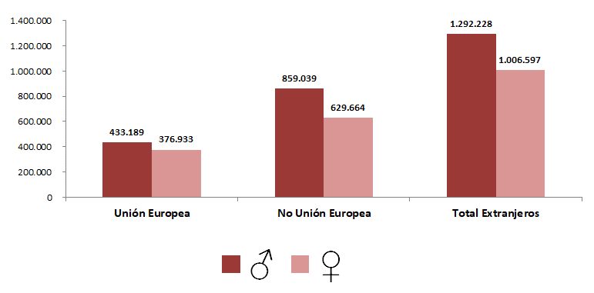
AFILIACIÓN DE EXTRANJEROS
DISTRIBUCIÓN POR REGÍMENES

MEDIA MARZO 2022 |  |  |  |  |  |  |  |  | VOLVER AL ÍNDICE

 | TOTAL GENERAL | General (1) | S.E. Agrario | S.E. Hogar | AUTÓNOMOS | MAR | CARBÓN | TOTAL
DE LA UNIÓN EUROPEA | 653,593 | 552,341 | 64,932 | 36,319 | 155,463 | 1,036 | 29 | 810,122
DE PAÍSES NO UNIÓN EUROPEA | 1,250,987 | 951,979 | 170,773 | 128,235 | 234,506 | 3,208 | 3 | 1,488,703
TOTAL EXTRANJEROS | 1,904,580 | 1,504,320 | 235,705 | 164,555 | 389,969 | 4,244 | 32 | 2,298,825
(1) No se incluyen los afiliados de los Sistemas Especiales Agrario y Hogar

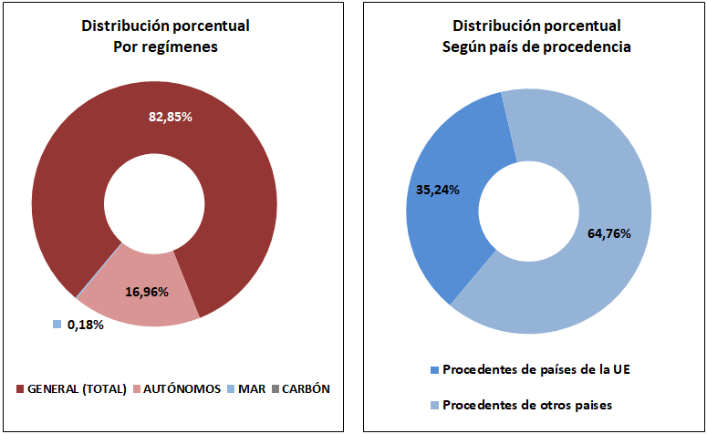

DISTRIBUCIÓN POR GÉNERO

Total
 | AFILIACIÓN DE EXTRANJEROS
 | TOTAL EXTRANJEROS |  |  |  |  |  |  |  |  |  | VOLVER AL ÍNDICE

 | MEDIA MARZO 2022
Cód. Prov. |  | TOTAL GENERAL | General (1) | S.E. Agrario | S.E. Hogar | AUTÓNOMOS | MAR | CARBÓN | TOTAL | NÚMERO DE AFILIADOS Y PORCENTAJE SOBRE TOTAL DE EXTRANJEROS
4 | Almería | 65,030 | 26,621 | 37,534 | 876 | 7,010 | 53 | 0 | 72,093
11 | Cádiz | 8,809 | 7,426 | 454 | 929 | 4,624 | 51 | 0 | 13,485
14 | Córdoba | 7,832 | 4,068 | 2,958 | 806 | 1,390 | 0 | 0 | 9,222
18 | Granada | 17,536 | 10,654 | 5,747 | 1,135 | 5,451 | 6 | 0 | 22,993 | MEDIA MARZO 2022
21 | Huelva | 58,117 | 5,355 | 52,276 | 487 | 1,875 | 34 | 0 | 60,027
23 | Jaén | 5,275 | 2,697 | 2,144 | 434 | 1,263 | 0 | 0 | 6,538
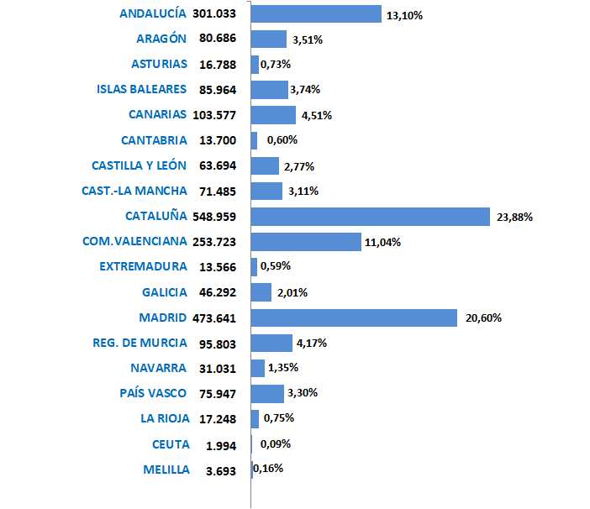
29 | Málaga | 55,628 | 48,028 | 2,070 | 5,530 | 26,818 | 108 | 0 | 82,555
41 | Sevilla | 28,133 | 18,755 | 5,681 | 3,697 | 5,980 | 7 | 0 | 34,120
 | ANDALUCÍA | 246,361 | 123,604 | 108,864 | 13,894 | 54,411 | 261 | 0 | 301,033
22 | Huesca | 15,076 | 11,787 | 2,556 | 733 | 1,427 | 0 | 0 | 16,503
44 | Teruel | 6,607 | 5,602 | 667 | 338 | 782 | 0 | 1 | 7,390
50 | Zaragoza | 49,050 | 40,164 | 3,917 | 4,970 | 7,743 | 0 | 0 | 56,793
 | ARAGÓN | 70,734 | 57,553 | 7,140 | 6,040 | 9,952 | 0 | 1 | 80,686
33 | ASTURIAS | 13,188 | 10,682 | 234 | 2,273 | 3,388 | 181 | 31 | 16,788
7 | ISLAS BALEARES | 63,145 | 57,285 | 1,159 | 4,702 | 22,652 | 166 | 0 | 85,964
35 | Las Palmas | 39,459 | 36,328 | 1,245 | 1,886 | 13,634 | 297 | 0 | 53,390
38 | S.C.Tenerife | 35,629 | 33,111 | 1,452 | 1,067 | 14,249 | 309 | 0 | 50,187
 | CANARIAS | 75,089 | 69,439 | 2,697 | 2,953 | 27,882 | 606 | 0 | 103,577
39 | CANTABRIA | 10,957 | 9,159 | 206 | 1,592 | 2,592 | 151 | 0 | 13,700
5 | Ávila | 3,015 | 2,426 | 236 | 353 | 613 | 0 | 0 | 3,627
9 | Burgos | 11,661 | 10,042 | 523 | 1,096 | 1,786 | 0 | 0 | 13,447
24 | León | 6,978 | 5,670 | 504 | 804 | 1,388 | 0 | 0 | 8,366
34 | Palencia | 2,950 | 2,395 | 287 | 267 | 460 | 0 | 0 | 3,409
37 | Salamanca | 4,903 | 4,086 | 206 | 611 | 982 | 0 | 0 | 5,885
40 | Segovia | 7,645 | 5,935 | 1,066 | 644 | 909 | 0 | 0 | 8,553
42 | Soria | 4,117 | 3,503 | 343 | 271 | 403 | 0 | 0 | 4,520
47 | Valladolid | 11,455 | 9,296 | 963 | 1,196 | 1,727 | 0 | 0 | 13,182
49 | Zamora | 2,291 | 1,696 | 429 | 166 | 412 | 0 | 0 | 2,703
 | CASTILLA Y LEÓN | 55,015 | 45,048 | 4,559 | 5,408 | 8,679 | 0 | 0 | 63,694
2 | Albacete | 10,006 | 5,250 | 4,290 | 466 | 1,261 | 0 | 0 | 11,267
13 | Ciudad Real | 9,457 | 6,046 | 2,899 | 512 | 1,579 | 0 | 0 | 11,036
16 | Cuenca | 10,087 | 6,961 | 2,603 | 524 | 1,054 | 0 | 0 | 11,141
19 | Guadalajara | 11,850 | 10,670 | 322 | 858 | 1,954 | 0 | 0 | 13,804
45 | Toledo | 20,158 | 16,342 | 2,525 | 1,292 | 4,078 | 0 | 0 | 24,236
 | CAST.-LA MANCHA | 61,559 | 45,269 | 12,638 | 3,651 | 9,927 | 0 | 0 | 71,485
8 | Barcelona | 337,741 | 312,550 | 2,666 | 22,525 | 65,996 | 231 | 0 | 403,969
17 | Gerona | 51,103 | 46,363 | 2,191 | 2,550 | 8,941 | 145 | 0 | 60,189
25 | Lérida | 34,400 | 28,586 | 4,848 | 966 | 3,525 | 0 | 0 | 37,925
43 | Tarragona | 39,033 | 33,287 | 3,834 | 1,912 | 7,623 | 220 | 0 | 46,877
 | CATALUÑA | 462,277 | 420,785 | 13,539 | 27,953 | 86,086 | 596 | 0 | 548,959
3 | Alicante | 69,067 | 58,330 | 7,607 | 3,130 | 27,190 | 199 | 0 | 96,456
12 | Castellón | 31,774 | 25,086 | 4,477 | 2,211 | 5,484 | 91 | 0 | 37,349
46 | Valencia | 96,210 | 74,922 | 14,009 | 7,279 | 23,620 | 88 | 0 | 119,918
 | C. VALENCIANA | 197,052 | 158,338 | 26,093 | 12,620 | 56,293 | 378 | 0 | 253,723
6 | Badajoz | 6,415 | 4,380 | 1,486 | 549 | 1,562 | 0 | 0 | 7,977
10 | Cáceres | 4,555 | 2,485 | 1,739 | 331 | 1,034 | 0 | 0 | 5,589
 | EXTREMADURA | 10,970 | 6,865 | 3,225 | 880 | 2,595 | 0 | 0 | 13,566
15 | La Coruña | 14,197 | 12,044 | 402 | 1,752 | 3,290 | 405 | 0 | 17,893
27 | Lugo | 5,299 | 4,187 | 597 | 515 | 913 | 505 | 0 | 6,716
32 | Orense | 5,000 | 4,273 | 152 | 575 | 1,052 | 0 | 0 | 6,052
36 | Pontevedra | 12,235 | 10,922 | 169 | 1,143 | 2,908 | 487 | 0 | 15,630
 | GALICIA | 36,731 | 31,426 | 1,320 | 3,985 | 8,163 | 1,398 | 0 | 46,292
28 | C. DE MADRID | 407,941 | 348,636 | 905 | 58,400 | 65,630 | 70 | 0 | 473,641
30 | R. DE MURCIA | 85,975 | 35,023 | 47,128 | 3,824 | 9,777 | 51 | 0 | 95,803
31 | NAVARRA | 25,851 | 20,489 | 2,710 | 2,652 | 5,181 | 0 | 0 | 31,031
1 | Álava | 11,124 | 9,655 | 299 | 1,170 | 2,020 | 0 | 0 | 13,144
20 | Guipuzcoa | 21,910 | 17,792 | 261 | 3,856 | 4,360 | 132 | 0 | 26,402
48 | Vizcaya | 29,261 | 22,136 | 574 | 6,551 | 6,895 | 244 | 0 | 36,401
 | PAÍS VASCO | 62,295 | 49,584 | 1,135 | 11,577 | 13,276 | 376 | 0 | 75,947
26 | LA RIOJA | 14,927 | 11,446 | 2,150 | 1,330 | 2,321 | 0 | 0 | 17,248
51 | CEUTA | 1,674 | 1,254 | 1 | 420 | 311 | 8 | 0 | 1,994
52 | MELILLA | 2,838 | 2,434 | 4 | 400 | 853 | 2 | 0 | 3,693
 | TOTAL | 1,904,580 | 1,504,320 | 235,705 | 164,555 | 389,969 | 4,244 | 32 | 2,298,825
 | (1) No se incluyen los afiliados de los Sistemas Especiales Agrario y Hogar

Grafico Sectores Gral
 | AFILIACIÓN DE EXTRANJEROS | VOLVER AL ÍNDICE
 | % SOBRE TOTAL SECTORES DE ACTIVIDAD. RÉG. GENERAL
 | MEDIA MARZO 2022

 | DISTRIBUCIÓN POR SECTORES DE ACTIVIDAD. RÉG. GENERAL
Agricultura, Ganadería, Caza, Silvicultura y Pesca | 22.67%
Industrias Extractivas | 5.21%
Industria Manufacturera | 7.99%
Suministro de Energía Eléctrica, Gas, Vapor y Aire Acondicionado | 2.69%
Suministro de Agua, Actividades de Saneamiento, Gestión de Residuos y Descontaminación | 4.49%
Construcción | 17.49%
Comercio; Reparación de Vehículos de Motor y Bicicletas | 9.66%
Transporte y Almacenamiento | 12.63%
Hostelería | 22.90%
Información y Comunicaciones | 9.96%
Actividades Financieras y de Seguros | 4.06%
Actividades Inmobiliarias | 12.29%
Actividades Profesionales Científicas y Técnicas | 8.30%
Actividades Administrativas y Servicios Auxiliares | 13.43%
Administración Pública y Defensa; Seguridad Social Obligatoria | 1.31%
Educación | 5.06%
Actividades Sanitarias y Servicios Centrales | 4.92%
Actividades Artísticas, Recreativas y de Entretenimiento | 8.81%
Otros Servicios | 10.80%
Actividades de los Hogares como Empleadores de Personal Doméstico y Productores de Bienes y Servicios para uso Propio | 9.92%
Actividades de Organizaciones y Organismo Extraterritoriales | 28.61%
S.E. Agrario | 32.64%
S.E. Hogar | 43.48%
TOTAL | 11.58%
1
2
3
4
5
6
7
8
9
10
11
12
13
14
15
16
17
18
19
20
21
22
22

Grafico Sectores Auton.
AFILIACIÓN DE EXTRANJEROS | VOLVER AL ÍNDICE
DISTRIBUCIÓN POR SECTORES DE ACTIVIDAD. RÉG. DE AUTÓNOMOS
MEDIA MARZO 2022

 | % SOBRE TOTAL SECTORES DE ACTIVIDAD. RÉG. DE AUTÓNOMOS
Agricultura, Ganadería, Caza, Silvicultura y Pesca | 2.25%
Industrias Extractivas | 6.85%
Industria Manufacturera | 5.40%
Suministro de Energía Eléctrica, Gas, Vapor y Aire Acondicionado | 4.71%
Suministro de Agua, Actividades de Saneamiento, Gestión de Residuos y Descontaminación | 5.61%
Construcción | 13.40%
Comercio; Reparación de Vehículos de Motor y Bicicletas | 12.88%
Transporte y Almacenamiento | 12.66%
Hostelería | 21.18%
Información y Comunicaciones | 15.00%
Actividades Financieras y de Seguros | 5.10%
Actividades Inmobiliarias | 16.39%
Actividades Profesionales Científicas y Técnicas | 7.94%
Actividades Administrativas y Servicios Auxiliares | 16.08%
Administración Pública y Defensa; Seguridad Social Obligatoria | 7.61%
Educación | 13.25%
Actividades Sanitarias y Servicios Centrales | 6.28%
Actividades Artísticas, Recreativas y de Entretenimiento | 9.26%
Otros Servicios | 13.33%
Actividades de los Hogares como Empleadores de Personal Doméstico y Productores de Bienes y Servicios para uso Propio | 21.75%
Actividades de Organizaciones y Organismo Extraterritoriales | 12.87%
TOTAL | 11.73%

Grafico paises
AFILIACIÓN DE EXTRANJEROS
PAÍSES QUE MÁS AFILIADOS APORTAN EN MARZO | VOLVER AL ÍNDICE

MES DE MARZO DE CADA AÑO (2013-2022) |  |  | AFILIADOS EXTRANJEROS - MESES DE MARZO
 |  |  | 2013 | 2014 | 2015 | 2016 | 2017 | 2018 | 2019 | 2020 | 2021 | 2022
 |  | RUMANIA | 257,168 | 259,593 | 279,128 | 298,504 | 318,958 | 332,953 | 347,033 | 341,503 | 328,456 | 336,949
 |  | MARRUECOS | 190,773 | 186,092 | 194,762 | 205,113 | 221,162 | 239,086 | 259,893 | 268,564 | 267,571 | 294,388
 |  | ITALIA | 57,453 | 59,883 | 66,404 | 75,853 | 87,661 | 101,527 | 115,771 | 124,580 | 122,372 | 144,667
 |  | CHINA | 85,723 | 87,929 | 90,296 | 92,558 | 96,445 | 99,659 | 104,183 | 89,870 | 98,329 | 107,775
 |  | VENEZUELA | 16,085 | 14,292 | 14,979 | 17,335 | 21,568 | 31,750 | 47,942 | 67,676 | 84,273 | 106,663
 |  | COLOMBIA | 74,288 | 57,621 | 51,349 | 50,500 | 50,826 | 56,502 | 65,234 | 74,425 | 83,081 | 103,549
 |  | ECUADOR | 99,500 | 78,838 | 69,466 | 66,865 | 66,884 | 69,408 | 72,025 | 69,835 | 67,604 | 70,429
 |  | REINO UNIDO | 51,717 | 52,883 | 55,014 | 57,984 | 61,303 | 63,895 | 67,880 | 68,032 | 64,419 | 66,120

ANDALUCIA-1
ANDALUCÍA |  |  |  |  |  |  |  |  |  | VOLVER AL ÍNDICE
AFILIACIÓN DE EXTRANJEROS
DISTRIBUCIÓN POR REGÍMENES

 | MEDIA MARZO

 | REGÍMENES | GENERAL (Total) | General | S.E. Agrario | S.E. Hogar | AUTÓNOMOS | MAR | CARBÓN | TOTAL
 | DE LA UNIÓN EUROPEA | 82,941 | 45,338 | 36,089 | 1,514 | 20,307 | 55 | 0 | 103,303
 | DE PAÍSES NO UNIÓN EUROPEA | 163,420 | 78,266 | 72,775 | 12,379 | 34,104 | 206 | 0 | 197,730
 | TOTAL EXTRANJEROS | 246,361 | 123,604 | 108,864 | 13,894 | 54,411 | 261 | 0 | 301,033

Distribución porcentual por régimen
Porcentajes de variación sobre el total de extranjeros

 |  | GENERAL (total) | AUTÓNOMOS | MAR |  | TOTAL |  | TOTAL
 | Distribución Porcentual | 246,361 | 54,411 | 261 |  | 301,033 |  | 301,033
 |  | 81.84% | 18.07% | 0.09% |  | 100.00% |  | 100.00%

 |  | Intermensual | Interanual
 | ANDALUCÍA | 4.18% | 10.12%

ARAGON-1
ARAGÓN |  |  |  |  |  |  |  |  |  | VOLVER AL ÍNDICE
AFILIACIÓN DE EXTRANJEROS
DISTRIBUCIÓN POR REGÍMENES

 | MEDIA MARZO

 | REGÍMENES | GENERAL (Total) | General | S.E. Agrario | S.E. Hogar | AUTÓNOMOS | MAR | CARBÓN | TOTAL
 | DE LA UNIÓN EUROPEA | 31,928 | 26,317 | 3,184 | 2,427 | 4,376 | 0 | 0 | 36,305
 | DE PAÍSES NO UNIÓN EUROPEA | 38,805 | 31,236 | 3,956 | 3,613 | 5,576 | 0 | 1 | 44,382
 | TOTAL EXTRANJEROS | 70,734 | 57,553 | 7,140 | 6,040 | 9,952 | 0 | 1 | 80,686

Distribución porcentual por régimen
Porcentajes de variación sobre el total de extranjeros

 |  | GENERAL (total) | AUTÓNOMOS | MAR |  | TOTAL |  | TOTAL
 | Distribución Porcentual | 70,734 | 9,952 | 0 |  | 80,686 |  | 80,685
 |  | 87.66% | 12.33% | 0.00% |  | 100.00% |  | 100.00%

 |  | Intermensual | Interanual
 | ARAGÓN | 0.16% | 9.01%

ASTURIAS-1
ASTURIAS |  |  |  |  |  |  |  |  |  | VOLVER AL ÍNDICE
AFILIACIÓN DE EXTRANJEROS
DISTRIBUCIÓN POR REGÍMENES

 | MEDIA MARZO

 | REGÍMENES | GENERAL (Total) | General | S.E. Agrario | S.E. Hogar | AUTÓNOMOS | MAR | CARBÓN | TOTAL
 | DE LA UNIÓN EUROPEA | 4,564 | 3,766 | 63 | 734 | 1,156 | 30 | 29 | 5,778
 | DE PAÍSES NO UNIÓN EUROPEA | 8,624 | 6,915 | 171 | 1,539 | 2,232 | 151 | 2 | 11,010
 | TOTAL EXTRANJEROS | 13,188 | 10,682 | 234 | 2,273 | 3,388 | 181 | 31 | 16,788

Distribución porcentual por régimen
Porcentajes de variación sobre el total de extranjeros

 |  | GENERAL (total) | AUTÓNOMOS | MAR | CARBON | TOTAL |  | TOTAL
 | Distribución Porcentual | 13,188 | 3,388 | 181 | 31 | 16,788 |  | 16,788
 |  | 78.56% | 20.18% | 1.08% | 0.18% | 100.00% |  | 100.00%

 |  | Intermensual | Interanual
 | ANDALUCÍA | 1.76% | 12.49%

BALEARES-1
ISLAS BALEARES |  |  |  |  |  |  |  |  |  | VOLVER AL ÍNDICE
AFILIACIÓN DE EXTRANJEROS
DISTRIBUCIÓN POR REGÍMENES

 | MEDIA MARZO

 | REGÍMENES | GENERAL (Total) | General | S.E. Agrario | S.E. Hogar | AUTÓNOMOS | MAR | CARBÓN | TOTAL
 | DE LA UNIÓN EUROPEA | 24,160 | 22,793 | 152 | 1,215 | 13,205 | 85 | 0 | 37,450
 | DE PAÍSES NO UNIÓN EUROPEA | 38,985 | 34,492 | 1,007 | 3,487 | 9,447 | 82 | 0 | 48,514
 | TOTAL EXTRANJEROS | 63,145 | 57,285 | 1,159 | 4,702 | 22,652 | 166 | 0 | 85,964

Distribución porcentual por régimen
Porcentajes de variación sobre el total de extranjeros

 |  | GENERAL (total) | AUTÓNOMOS | MAR |  | TOTAL |  | TOTAL
 | Distribución Porcentual | 63,145 | 22,652 | 166 |  | 85,964 |  | 85,964
 |  | 73.46% | 26.35% | 0.19% |  | 100.00% |  | 100.00%

 |  | Intermensual | Interanual
 | ISLAS BALEARES | 8.69% | 18.62%

CANARIAS-1
ISLAS CANARIAS |  |  |  |  |  |  |  |  |  | VOLVER AL ÍNDICE
AFILIACIÓN DE EXTRANJEROS
DISTRIBUCIÓN POR REGÍMENES

 | MEDIA MARZO

 | REGÍMENES | GENERAL (Total) | General | S.E. Agrario | S.E. Hogar | AUTÓNOMOS | MAR | CARBÓN | TOTAL
 | DE LA UNIÓN EUROPEA | 29,052 | 28,173 | 686 | 193 | 16,014 | 281 | 0 | 45,347
 | DE PAÍSES NO UNIÓN EUROPEA | 46,036 | 41,266 | 2,011 | 2,760 | 11,869 | 325 | 0 | 58,230
 | TOTAL EXTRANJEROS | 75,089 | 69,439 | 2,697 | 2,953 | 27,882 | 606 | 0 | 103,577

Distribución porcentual por régimen
Porcentajes de variación sobre el total de extranjeros

 |  | GENERAL (total) | AUTÓNOMOS | MAR |  | TOTAL |  | TOTAL
 | Distribución Porcentual | 75,089 | 27,882 | 606 |  | 103,577 |  | 103,577
 |  | 72.50% | 26.92% | 0.59% |  | 100.00% |  | 100.00%

 |  | Intermensual | Interanual
 | CANARIAS | 2.26% | 18.37%

CANTABRIA-1
CANTABRIA |  |  |  |  |  |  |  |  |  | VOLVER AL ÍNDICE
AFILIACIÓN DE EXTRANJEROS
DISTRIBUCIÓN POR REGÍMENES

 | MEDIA MARZO

 | REGÍMENES | GENERAL (Total) | General | S.E. Agrario | S.E. Hogar | AUTÓNOMOS | MAR | CARBÓN | TOTAL
 | DE LA UNIÓN EUROPEA | 3,407 | 3,008 | 66 | 334 | 956 | 28 | 0 | 4,391
 | DE PAÍSES NO UNIÓN EUROPEA | 7,550 | 6,152 | 140 | 1,258 | 1,636 | 123 | 0 | 9,309
 | TOTAL EXTRANJEROS | 10,957 | 9,159 | 206 | 1,592 | 2,592 | 151 | 0 | 13,700

Distribución porcentual por régimen
Porcentajes de variación sobre el total de extranjeros

 |  | GENERAL (total) | AUTÓNOMOS | MAR |  | TOTAL |  | TOTAL
 | Distribución Porcentual | 10,957 | 2,592 | 151 |  | 13,700 |  | 13,700
 |  | 79.98% | 18.92% | 1.10% |  | 100.00% |  | 100.00%

 |  | Intermensual | Interanual
 | CANTABRIA | 2.93% | 11.98%

C Y LEON-1
CASTILLA Y LEÓN |  |  |  |  |  |  |  |  |  | VOLVER AL ÍNDICE
AFILIACIÓN DE EXTRANJEROS
DISTRIBUCIÓN POR REGÍMENES

 | MEDIA MARZO

 | REGÍMENES | GENERAL (Total) | General | S.E. Agrario | S.E. Hogar | AUTÓNOMOS | MAR | CARBÓN | TOTAL
 | DE LA UNIÓN EUROPEA | 25,342 | 21,139 | 2,658 | 1,545 | 3,753 | 0 | 0 | 29,095
 | DE PAÍSES NO UNIÓN EUROPEA | 29,673 | 23,909 | 1,901 | 3,863 | 4,926 | 0 | 0 | 34,599
 | TOTAL EXTRANJEROS | 55,015 | 45,048 | 4,559 | 5,408 | 8,679 | 0 | 0 | 63,694

Distribución porcentual por régimen
Porcentajes de variación sobre el total de extranjeros

 |  | GENERAL (total) | AUTÓNOMOS | MAR |  | TOTAL |  | TOTAL
 | Distribución Porcentual | 55,015 | 8,679 | 0 |  | 63,694 |  | 63,694
 |  | 86.37% | 13.63% | 0.00% |  | 100.00% |  | 100.00%

 |  | Intermensual | Interanual
 | CASTILLA Y LEÓN | 0.51% | 9.39%

C LA MANCHA-1
CASTILLA-LA MANCHA |  |  |  |  |  |  |  |  |  | VOLVER AL ÍNDICE
AFILIACIÓN DE EXTRANJEROS
DISTRIBUCIÓN POR REGÍMENES

 | MEDIA MARZO

 | REGÍMENES | GENERAL (Total) | General | S.E. Agrario | S.E. Hogar | AUTÓNOMOS | MAR | CARBÓN | TOTAL
 | DE LA UNIÓN EUROPEA | 29,014 | 21,409 | 6,299 | 1,305 | 4,181 | 0 | 0 | 33,195
 | DE PAÍSES NO UNIÓN EUROPEA | 32,545 | 23,860 | 6,339 | 2,346 | 5,746 | 0 | 0 | 38,290
 | TOTAL EXTRANJEROS | 61,559 | 45,269 | 12,638 | 3,651 | 9,927 | 0 | 0 | 71,485

Distribución porcentual por régimen
Porcentajes de variación sobre el total de extranjeros

 |  | GENERAL (total) | AUTÓNOMOS | MAR |  | TOTAL |  | TOTAL
 | Distribución Porcentual | 61,559 | 9,927 | 0 |  | 71,485 |  | 71,485
 |  | 86.11% | 13.89% | 0.00% |  | 100.00% |  | 100.00%

 |  | Intermensual | Interanual
 | CAST.-LA MANCHA | -0.91% | 9.42%

CATALUÑA-1
CATALUÑA |  |  |  |  |  |  |  |  |  | VOLVER AL ÍNDICE
AFILIACIÓN DE EXTRANJEROS
DISTRIBUCIÓN POR REGÍMENES

 | MEDIA MARZO

 | REGÍMENES | GENERAL (Total) | General | S.E. Agrario | S.E. Hogar | AUTÓNOMOS | MAR | CARBÓN | TOTAL
 | DE LA UNIÓN EUROPEA | 137,974 | 132,883 | 2,654 | 2,436 | 28,573 | 138 | 0 | 166,684
 | DE PAÍSES NO UNIÓN EUROPEA | 324,304 | 287,902 | 10,885 | 25,516 | 57,514 | 458 | 0 | 382,275
 | TOTAL EXTRANJEROS | 462,277 | 420,785 | 13,539 | 27,953 | 86,086 | 596 | 0 | 548,959

Distribución porcentual por régimen
Porcentajes de variación sobre el total de extranjeros

 |  | GENERAL (total) | AUTÓNOMOS | MAR |  | TOTAL |  | TOTAL
 | Distribución Porcentual | 462,277 | 86,086 | 596 |  | 548,959 |  | 548,959
 |  | 84.21% | 15.68% | 0.11% |  | 100.00% |  | 100.00%

 |  | Intermensual | Interanual
 | CATALUÑA | 1.48% | 10.88%

C VALENCIANA-1
COMUNIDAD VALENCIANA |  |  |  |  |  |  |  |  |  | VOLVER AL ÍNDICE
AFILIACIÓN DE EXTRANJEROS
DISTRIBUCIÓN POR REGÍMENES

 | MEDIA MARZO

 | REGÍMENES | GENERAL (Total) | General | S.E. Agrario | S.E. Hogar | AUTÓNOMOS | MAR | CARBÓN | TOTAL
 | DE LA UNIÓN EUROPEA | 79,639 | 68,934 | 6,605 | 4,099 | 24,513 | 105 | 0 | 104,257
 | DE PAÍSES NO UNIÓN EUROPEA | 117,413 | 89,404 | 19,488 | 8,521 | 31,780 | 273 | 0 | 149,466
 | TOTAL EXTRANJEROS | 197,052 | 158,338 | 26,093 | 12,620 | 56,293 | 378 | 0 | 253,723

Distribución porcentual por régimen
Porcentajes de variación sobre el total de extranjeros

 |  | GENERAL (total) | AUTÓNOMOS | MAR |  | TOTAL |  | TOTAL
 | Distribución Porcentual | 197,052 | 56,293 | 378 |  | 253,723 |  | 253,723
 |  | 77.66% | 22.19% | 0.15% |  | 100.00% |  | 100.00%

 |  | Intermensual | Interanual
 | C. VALENCIANA | 1.25% | 13.64%

EXTREMADURA-1
EXTREMADURA |  |  |  |  |  |  |  |  |  | VOLVER AL ÍNDICE
AFILIACIÓN DE EXTRANJEROS
DISTRIBUCIÓN POR REGÍMENES

 | MEDIA MARZO

 | REGÍMENES | GENERAL (Total) | General | S.E. Agrario | S.E. Hogar | AUTÓNOMOS | MAR | CARBÓN | TOTAL
 | DE LA UNIÓN EUROPEA | 4,733 | 3,147 | 1,423 | 163 | 880 | 0 | 0 | 5,613
 | DE PAÍSES NO UNIÓN EUROPEA | 6,237 | 3,719 | 1,802 | 717 | 1,715 | 0 | 0 | 7,953
 | TOTAL EXTRANJEROS | 10,970 | 6,865 | 3,225 | 880 | 2,595 | 0 | 0 | 13,566

Distribución porcentual por régimen
Porcentajes de variación sobre el total de extranjeros

 |  | GENERAL (total) | AUTÓNOMOS | MAR |  | TOTAL |  | TOTAL
 | Distribución Porcentual | 10,970 | 2,595 | 0 |  | 13,566 |  | 13,566
 |  | 80.87% | 19.13% | 0.00% |  | 100.00% |  | 100.00%

 |  | Intermensual | Interanual
 | EXTREMADURA | -0.07% | 9.51%

GALICIA-1
GALICIA |  |  |  |  |  |  |  |  |  | VOLVER AL ÍNDICE
AFILIACIÓN DE EXTRANJEROS
DISTRIBUCIÓN POR REGÍMENES

 | MEDIA MARZO

 | REGÍMENES | GENERAL (Total) | General | S.E. Agrario | S.E. Hogar | AUTÓNOMOS | MAR | CARBÓN | TOTAL
 | DE LA UNIÓN EUROPEA | 12,824 | 11,884 | 427 | 513 | 2,874 | 195 | 0 | 15,893
 | DE PAÍSES NO UNIÓN EUROPEA | 23,907 | 19,543 | 893 | 3,472 | 5,289 | 1,202 | 0 | 30,399
 | TOTAL EXTRANJEROS | 36,731 | 31,426 | 1,320 | 3,985 | 8,163 | 1,398 | 0 | 46,292

Distribución porcentual por régimen
Porcentajes de variación sobre el total de extranjeros

 |  | GENERAL (total) | AUTÓNOMOS | MAR |  | TOTAL |  | TOTAL
 | Distribución Porcentual | 36,731 | 8,163 | 1,398 |  | 46,292 |  | 46,292
 |  | 79.35% | 17.63% | 3.02% |  | 100.00% |  | 100.00%

 |  | Intermensual | Interanual
 | GALICIA | 1.18% | 14.40%

MADRID-1
MADRID |  |  |  |  |  |  |  |  |  | VOLVER AL ÍNDICE
AFILIACIÓN DE EXTRANJEROS
DISTRIBUCIÓN POR REGÍMENES

 | MEDIA MARZO

 | REGÍMENES | GENERAL (Total) | General | S.E. Agrario | S.E. Hogar | AUTÓNOMOS | MAR | CARBÓN | TOTAL
 | DE LA UNIÓN EUROPEA | 144,866 | 128,092 | 287 | 16,488 | 24,416 | 46 | 0 | 169,328
 | DE PAÍSES NO UNIÓN EUROPEA | 263,075 | 220,545 | 618 | 41,912 | 41,214 | 25 | 0 | 304,313
 | TOTAL EXTRANJEROS | 407,941 | 348,636 | 905 | 58,400 | 65,630 | 70 | 0 | 473,641

Distribución porcentual por régimen
Porcentajes de variación sobre el total de extranjeros

 |  | GENERAL (total) | AUTÓNOMOS | MAR |  | TOTAL |  | TOTAL
 | Distribución Porcentual | 407,941 | 65,630 | 70 |  | 473,641 |  | 473,641
 |  | 86.13% | 13.86% | 0.01% |  | 100.00% |  | 100.00%

 |  | Intermensual | Interanual
 | C. DE MADRID | 0.88% | 9.83%

MURCIA-1
MURCIA |  |  |  |  |  |  |  |  |  | VOLVER AL ÍNDICE
AFILIACIÓN DE EXTRANJEROS
DISTRIBUCIÓN POR REGÍMENES

 | MEDIA MARZO

 | REGÍMENES | GENERAL (Total) | General | S.E. Agrario | S.E. Hogar | AUTÓNOMOS | MAR | CARBÓN | TOTAL
 | DE LA UNIÓN EUROPEA | 11,367 | 8,592 | 2,413 | 361 | 2,198 | 9 | 0 | 13,573
 | DE PAÍSES NO UNIÓN EUROPEA | 74,609 | 26,431 | 44,715 | 3,463 | 7,579 | 43 | 0 | 82,230
 | TOTAL EXTRANJEROS | 85,975 | 35,023 | 47,128 | 3,824 | 9,777 | 51 | 0 | 95,803

Distribución porcentual por régimen
Porcentajes de variación sobre el total de extranjeros

 |  | GENERAL (total) | AUTÓNOMOS | MAR |  | TOTAL |  | TOTAL
 | Distribución Porcentual | 85,975 | 9,777 | 51 |  | 95,803 |  | 95,803
 |  | 89.74% | 10.20% | 0.05% |  | 100.00% |  | 100.00%

 |  | Intermensual | Interanual
 | R. DE MURCIA | 1.58% | 3.26%

NAVARRA-1
NAVARRA |  |  |  |  |  |  |  |  |  | VOLVER AL ÍNDICE
AFILIACIÓN DE EXTRANJEROS
DISTRIBUCIÓN POR REGÍMENES

 | MEDIA MARZO

 | REGÍMENES | GENERAL (Total) | General | S.E. Agrario | S.E. Hogar | AUTÓNOMOS | MAR | CARBÓN | TOTAL
 | DE LA UNIÓN EUROPEA | 9,280 | 7,844 | 620 | 816 | 2,190 | 0 | 0 | 11,470
 | DE PAÍSES NO UNIÓN EUROPEA | 16,571 | 12,644 | 2,090 | 1,836 | 2,991 | 0 | 0 | 19,561
 | TOTAL EXTRANJEROS | 25,851 | 20,489 | 2,710 | 2,652 | 5,181 | 0 | 0 | 31,031

Distribución porcentual por régimen
Porcentajes de variación sobre el total de extranjeros

 |  | GENERAL (total) | AUTÓNOMOS | MAR |  | TOTAL |  | TOTAL
 | Distribución Porcentual | 25,851 | 5,181 | 0 |  | 31,031 |  | 31,031
 |  | 83.30% | 16.70% | 0.00% |  | 100.00% |  | 100.00%

 |  | Intermensual | Interanual
 | NAVARRA | -0.38% | 10.14%

PAIS VASCO-1
PAÍS VASCO |  |  |  |  |  |  |  |  |  | VOLVER AL ÍNDICE
AFILIACIÓN DE EXTRANJEROS
DISTRIBUCIÓN POR REGÍMENES

 | MEDIA MARZO

 | REGÍMENES | GENERAL (Total) | General | S.E. Agrario | S.E. Hogar | AUTÓNOMOS | MAR | CARBÓN | TOTAL
 | DE LA UNIÓN EUROPEA | 15,945 | 14,086 | 331 | 1,528 | 4,638 | 67 | 0 | 20,650
 | DE PAÍSES NO UNIÓN EUROPEA | 46,350 | 35,498 | 803 | 10,049 | 8,638 | 310 | 0 | 55,297
 | TOTAL EXTRANJEROS | 62,295 | 49,584 | 1,135 | 11,577 | 13,276 | 376 | 0 | 75,947

Distribución porcentual por régimen
Porcentajes de variación sobre el total de extranjeros

 |  | GENERAL (total) | AUTÓNOMOS | MAR |  | TOTAL |  | TOTAL
 | Distribución Porcentual | 62,295 | 13,276 | 376 |  | 75,947 |  | 75,947
 |  | 82.02% | 17.48% | 0.50% |  | 100.00% |  | 100.00%

 |  | Intermensual | Interanual
 | PAÍS VASCO | 1.79% | 10.33%

LA RIOJA-1
LA RIOJA |  |  |  |  |  |  |  |  |  | VOLVER AL ÍNDICE
AFILIACIÓN DE EXTRANJEROS
DISTRIBUCIÓN POR REGÍMENES

 | MEDIA MARZO

 | REGÍMENES | GENERAL (Total) | General | S.E. Agrario | S.E. Hogar | AUTÓNOMOS | MAR | CARBÓN | TOTAL
 | DE LA UNIÓN EUROPEA | 6,428 | 4,808 | 975 | 646 | 1,157 | 0 | 0 | 7,585
 | DE PAÍSES NO UNIÓN EUROPEA | 8,498 | 6,639 | 1,175 | 685 | 1,164 | 0 | 0 | 9,662
 | TOTAL EXTRANJEROS | 14,927 | 11,446 | 2,150 | 1,330 | 2,321 | 0 | 0 | 17,248

Distribución porcentual por régimen
Porcentajes de variación sobre el total de extranjeros

 |  | GENERAL (total) | AUTÓNOMOS | MAR |  | TOTAL |  | TOTAL
 | Distribución Porcentual | 14,927 | 2,321 | 0 |  | 17,248 |  | 17,248
 |  | 86.54% | 13.46% | 0.00% |  | 100.00% |  | 100.00%

 |  | Intermensual | Interanual
 | LA RIOJA | -0.62% | 8.84%

CEUTA-1
CEUTA |  |  |  |  |  |  |  |  |  | VOLVER AL ÍNDICE
AFILIACIÓN DE EXTRANJEROS
DISTRIBUCIÓN POR REGÍMENES

 | MEDIA MARZO

 | REGÍMENES | GENERAL (Total) | General | S.E. Agrario | S.E. Hogar | AUTÓNOMOS | MAR | CARBÓN | TOTAL
 | DE LA UNIÓN EUROPEA | 53 | 53 | 0 | 0 | 23 | 0 | 0 | 76
 | DE PAÍSES NO UNIÓN EUROPEA | 1,621 | 1,201 | 1 | 420 | 288 | 8 | 0 | 1,917
 | TOTAL EXTRANJEROS | 1,674 | 1,254 | 1 | 420 | 311 | 8 | 0 | 1,994

Distribución porcentual por régimen
Porcentajes de variación sobre el total de extranjeros

 |  | GENERAL (total) | AUTÓNOMOS | MAR |  | TOTAL |  | TOTAL
 | Distribución Porcentual | 1,674 | 311 | 8 |  | 1,994 |  | 1,994
 |  | 83.99% | 15.62% | 0.39% |  | 100.00% |  | 100.00%

 |  | Intermensual | Interanual
 | CEUTA | -0.83% | -9.09%

MELILLA-1
MELILLA |  |  |  |  |  |  |  |  |  | VOLVER AL ÍNDICE
AFILIACIÓN DE EXTRANJEROS
DISTRIBUCIÓN POR REGÍMENES

 | MEDIA MARZO

 | REGÍMENES | GENERAL (Total) | General | S.E. Agrario | S.E. Hogar | AUTÓNOMOS | MAR | CARBÓN | TOTAL
 | DE LA UNIÓN EUROPEA | 76 | 75 | 0 | 1 | 54 | 0 | 0 | 129
 | DE PAÍSES NO UNIÓN EUROPEA | 2,762 | 2,359 | 4 | 399 | 799 | 2 | 0 | 3,563
 | TOTAL EXTRANJEROS | 2,838 | 2,434 | 4 | 400 | 853 | 2 | 0 | 3,693

Distribución porcentual por régimen
Porcentajes de variación sobre el total de extranjeros

 |  | GENERAL (total) | AUTÓNOMOS | MAR |  | TOTAL |  | TOTAL
 | Distribución Porcentual | 2,838 | 853 | 2 |  | 3,693 |  | 3,693
 |  | 76.85% | 23.09% | 0.05% |  | 100.00% |  | 100.00%

 |  | Intermensual | Interanual
 | MELILLA | 1.19% | -5.83%

